ข้อมูลเงินกองทุนเพื่อการสืบสวนฯ
ข้อมูลเงินกองทุนเพื่อการสืบสวนและสอบสวนคดีอาญา
ประจำปีงบประมาณ พ.ศ. 2568
สถานีตำรวจ ภูธรนากุง .
รายการ | ไตรมาสที่ 4 |  | ไตรมาสที่ 1 |  | ไตรมาสที่ 2 |  | ไตรมาสที่ 3 |  | ไตรมาสที่ 4
 | (ต.ค.-ธ.ค.2567) |  | ( ม.ค.-มี.ค.2568) |  | (เม.ย.-มิ.ย.2568) |  | (ก.ค.-ก.ย.2568) |  | (ต.ค.-ธ.ค.2568)
 | จัดสรร | เบิกจ่าย | จัดสรร | เบิกจ่าย | จัดสรร | เบิกจ่าย | จัดสรร | เบิกจ่าย | จัดสรร | เบิกจ่าย
เงินกองทุสืบสวนฯ | 234,000.00 | 234,000.00 | 360,000.00 | 360,000.00 | 210,000.00 | 210,000.00

รวมเงิน | 234,000.00 | 234,000.00 | 360,000.00 | 360,000.00 | 210,000.00 | 210,000.00
รวมจำนวนคดีที่ใช้เงินกองททุนฯ |  | 21 |  | 30 |  | 25

ข้อมูล ณ 30 มิถุนายน 2568
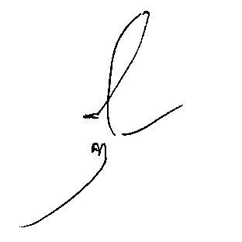

 |  | ตรวจแล้วถูกต้อง |  |  | รับทราบ

 | ร.ต.ต. |  |  |  | พ.ต.อ.
 | ( พงษ์ศักดิ์ แซงราชา ) |  |  |  | ( โสณกุญช์ ทรัพย์สมบัติ )
 | รอง สว.(ป.)สภ.นากุง |  |  |  | ผกก.สภ.นากุง
 | จนท.การเงิน

